Analisis Descriptivo
Pregunta 1 Para saber los tipo de atributos contenidos en un dataset:

METODO | DESCRIPCION
df_nations.info() | imprime el tipo de variables (categoricas, numéricas, string, etc) y además el número de valores no nulos de cada atributo + uso de memoria.
df_nations.describe() | calcula estadísticas básicas de los atributos numéricos (float o int), dejando fuera los atributos categóricos o cualitativos.
df_nations["gini"].describe() | Si queremos observar sólo 1 atributo
df_nations["gini"].mean() | Si queremos observar el PROMEDIO de este atributo
df_nations["gini"].count() | Si queremos observar la CANTIDAD TOTAL de este atributo
Pregunta 2 ¿Cuántos datos tenemos en cada región?
df_nations["literacy"].min() | Si queremos observar el minimo de ese atributo

 | Si queremos saber cuántos datos tiene cada región, se puede hacer a través de una tabla de frecuencias
df_nations["region"].value_counts() | Para observar un atributo categórico usaremos una tabla de frecuencias
df_nations.groupby(["region"])[["country"]].count() | Otra forma de hacer este conteo, puede ser a través de una agrupación
df_nations["variable"] = np.where(Condición, valor si verdadero, valor si falso) | el método where() nos ayuda a recodificar una variable (o crear una nueva a partir de una condición),
df_nations["co2_recodificada"] = np.where(df_nations["co2"]> df_nations["co2"].mean(), 1, 0) | Usando where(), crearemos una variable nueva de co2, en dónde identifiquemos qué países están por debajo de la media, y qué países por sobre la media.
df_nations["co2_recodificada"].value_counts() | Para observar los resultados, podemos hacer una tabla de frecuencias
Pregunta 3 ¿Cuántos países tienen índices de co2 mayores a la media?

print("Existen " + str(df_nations['co2_recodificada'].value_counts()[1]) + " países con índices de co2 mayores a la media") | Existen 64 países con índices de co2 mayores a la media
df_nations["co2_recodificada"].value_counts("%") | Una variación del método value_counts() es que si pones un caracter dentro del paréntesis, te mostrará los datos en porcentaje:

Pregunta 4 ¿Que se puede decir del alfabetismo en áfrica o europa?

 | Para analizar un grupo específico de la muestra podemos utilizar filtros
df_nations[df_nations["region"]=="Africa"] | Filtro por variable "Region"
df_africa = df_nations[df_nations["region"]=="Africa"] | filtro para los países de Africa
df_europa = df_nations[df_nations["region"]=="Europe"] | filtro para los países de Europa
df_africa["literacy"].mean() | Para analizar el alfabestimo en áfrica, podemos usar el método mean() en la variable "literacy" para la muestra "África"
df_europa["literacy"].mean() | mismo modo para Europa

Visualizacion De Datos
HISTOGRAMAS | DESCRIPCION
sns.displot(df_nations["gini"], kind="hist") | histograma que nos muestre la distribución del índice gini
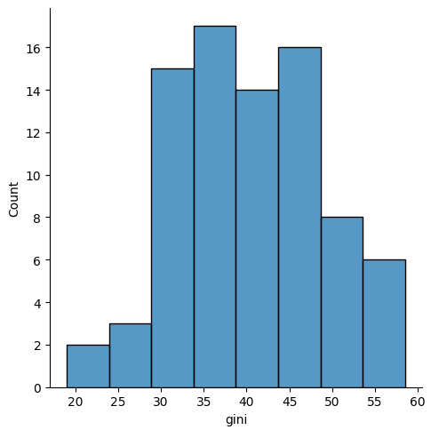

 | se desprende que la mayor concentración del índice gini está entre los 30 y 50 puntos

import matplotlib.pyplot as plt
sns.displot(df_nations["gini"], kind="hist") plt.axvline(df_nations["gini"].mean(), color = "tomato") | agregar el valor promedio del gini en nuestra muestra.


GRAFICO DE BARRAS | DESCRIPCION
df_euafr = df_nations.loc[df_nations["region"].isin(["Europe","Africa"])] sns.barplot(data=df_euafr, x="region", y="chldmort") | vamos a comparar la mortalidad infantil.
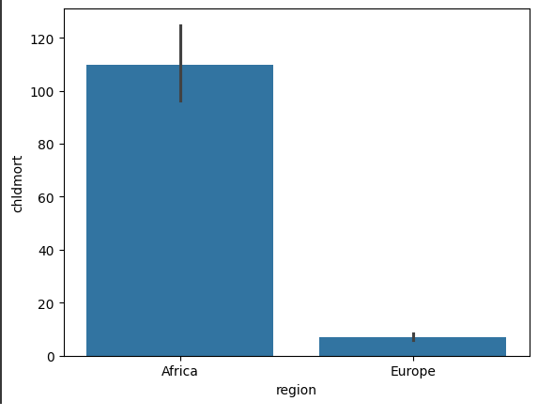

 | Alfabetismo promedio entre Americas y el resto del mundo

df_americas = df_nations[df_nations['region'] == 'Americas'] df_resto_mundo = df_nations[df_nations['region'] != 'Americas'] | Filtrar los datos para las Americas y el resto del mundo
alfabetismo_promedio_americas = df_americas['literacy'].mean() alfabetismo_promedio_resto_mundo = df_resto_mundo['literacy'].mean() | Calcular el alfabetismo promedio para cada grupo
sns.barplot(x=['Americas', 'Rest of the world'], y=[alfabetismo_promedio_americas, alfabetismo_promedio_resto_mundo]) | Crear el gráfico de barras utilizando sns.barplot
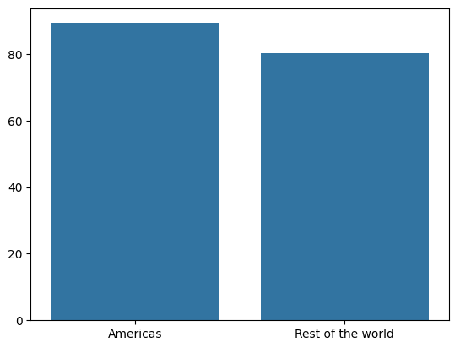

sns.boxplot(x=df_nations["region"], y=df_nations["school"]) | Ahora usando gráfico Boxplot para observar la distribución de la escolaridad por región
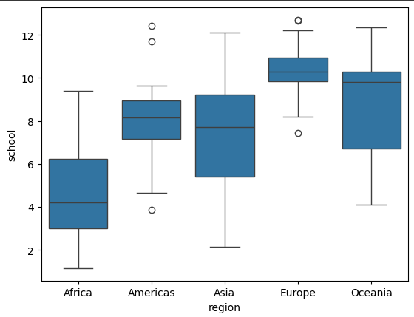

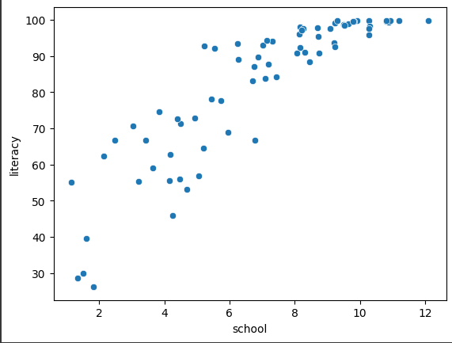
Otra forma de observar la información es a traves de los diagramas de dispersión, pero para usar estos necesitamos eliminar datos perdidos en el dataset.
df_limpia = df_nations.dropna()
Teniendo data adecuada, procedemos a observar la dispersión de los años de escolaridad sobre el grado de alfabetismo
df_limpia
sns.scatterplot(x=df_limpia["school"], y=df_limpia["literacy"])

CORRELACION | DESCRIPCION
corr = df_nations.corr() | medida estadística que expresa hasta qué punto dos variables están relacionadas linealmente
plt.rcParams["figure.figsize"] =(8,8) sns.heatmap(corr, cmap="Greens", annot=True)

Modelacion
MODELACION | DESCRIPCION
 | ¿Cual es la relación CO2 y el GDP?
modelo1 = smf.ols("gdp ~ co2", data=df_limpia) | Plantear el modelo con su formula
modelo1 = modelo1.fit() | Ajustar el modelo utilizando el método .fit()
modelo1.summary() | Mostrar los resultados del modelo
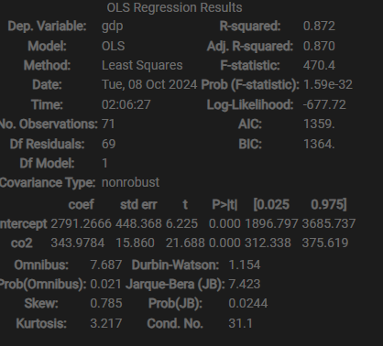
La regresión lineal es un modelo matemático usado para aproximar la relación de dependencia entre una variable dependiente Y, m variables independientes Xi y un término aleatorio (de error) e.
yi=β0+β1xi1+...+βmxim+ϵi
La principal motivación es mostrar cuánto de la variabilidad de la variable dependiente Y es explicado por la variabilidad de las variables independientes Xi.
Para trabajar el modelo de regresión lineal es fundamental usar datos limpios de valores perdidos, por lo que utilizaremos el dataset que llamamos data_limpia.
Y los pasos a seguir para implementar el modelo de regresión lineal más simple:
1) Plantear el modelo con su formula
2) Ajustar el modelo utilizando el método .fit()
3) Mostrar los resultados del modelo

